申込書
第６０回 全日本トランポリン競技選手権大会
宿泊申込書
 |  |  |  |  |  |  |  |  |  |  |  |  |  |  | お申込み日： 2023年 月 日

所属チーム名 |  |  |  |  |  |  |  |  |  |  |  |  |  | 都道府県名：
ご担当者情報 |  | お名前： |  |  |  |  | 電話℡： |  |  |  |  |  |  | FAX：
 |  | 住所：
 |  | e-mail： |  |  |  |  |  |  |  | 緊急連絡先（携帯）℡：

 |  |  |  |  | 10/12（木） |  |  | 10/13（金） |  |  |  |  | 10/14（土） |  |  |  | 10/15（日）
 | ご宿泊者名： |  |  |  | 宿泊 |  | 夕食 | 朝食 | 宿泊 |  | 夕食 |  | 朝食 |  | 宿泊 | 夕食 | 朝食
1
2
3
4
5
6
7
8
9
10
 | 宿泊者名が未定の場合、宿泊者名は空欄の上、必要な個所に〇印をご記入ください
 | 夕食弁当は、1,000円（税込）にて、ご準備させていただきます。

希望ホテルをお選びください：
第一希望： |  |  |  | 第二希望： |  |  |  |  |  |  |  | 第三希望：
 | ※ご希望に添えない場合、代案の施設を提示させていただきます。

福山までの交通手段： |  |  | JR ・ 普通車（ ）台 ・ ワンボックス（ ）台 ・ バス（大型 中型 小型）

ご利用初日のホテル到着時間： |  |  |  |  |  | 時頃

通信欄：
（上記項目以外の手配事項、希望がございましたら、下記の欄に記載ください）

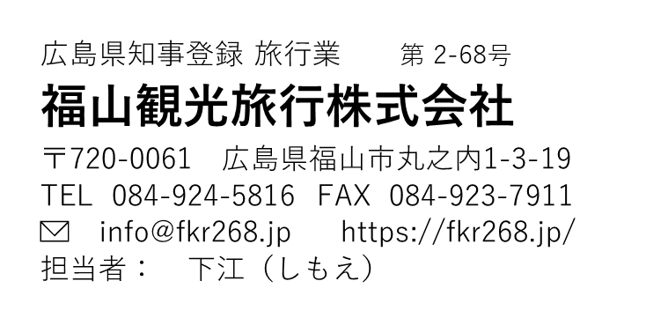

 |  |  |  |  |  |  |  |  | 福山までの交通の手配、現地レンタカーなどの手配のご用命もこちらにご記入ください

手配完了後、請求書を発行させていただきます。出発前までの振り込みをお願いいたします。
こちらのフォームからもお申込みいただけます |  |  |  |  |  |  | https://forms.gle/K1wSyVAQqSTyby5M8
ご入力の上、 FAX（０８４）９２３－７９１１ 又は info@fkr268.jpまでお送り願います。

